Основные типы
Гистограмма
Линейчатая
Значения Y | Значения Х
15 | 2
26 | 4
42 | 6
50 | 8
27 | 8
16 | 9
12 | 10
31 | 10
36 | 10
30 | 12
35 | 14
График
График с областями
49 | 15
35 | 16
12 | 17

Точечная

Круговая

 | Ср.цена | Макс. асс | Наличие в торговых точках, кол-во торговых точек
 |  |  | Гипермаркеты | Супермаркеты | Детские магазины | Аптеки | Продовольственные магазины | Всего
Humana | 88.6 | 43 |  |  | 7 | 1 |  | 8
Alfare |  | 1 |  |  | 2 |  |  | 2
Bebi | 45.9 | 44 | 4 | 1 | 6 | 2 |  | 13
Friso | 77.8 | 22 | 3 |  | 8 |  |  | 11
Gerber | 49.1 | 42 | 3 | 3 | 6 | 1 | 1 | 14
Heinz | 52 | 49 | 4 | 4 | 8 |  | 1 | 17
HIPP | 56.5 | 77 | 4 | 2 | 6 | 4 |  | 16
NAN | 108 | 12 | 5 | 5 | 8 | 4 | 4 | 26
Nestle | 63.3 | 35 | 4 | 5 | 5 | 4 | 3 | 21
Nestogen | 62.5 | 10 | 4 | 6 | 7 | 9 | 4 | 30
Nutricia | 43.8 | 15 | 1 |  | 5 | 3 |  | 9
Nutrilon | 100 | 23 | 5 | 5 | 7 | 11 | 1 | 29
Remedia | 68.8 | 6 | 1 |  | 2 |  |  | 3
Semper | 61.1 | 48 | 4 |  | 1 |  |  | 5
Similac |  | 6 | 2 | 2 | 3 | 2 |  | 9
Агуша | 31.6 | 34 | 4 | 8 | 2 |  | 5 | 19
Амалтея |  | 1 | 2 |  | 1 |  |  | 3
Бабушкино лукошко | 30.06 | 61 | 2 | 2 | 8 | 4 | 1 | 17
Малышам |  | 3 |  | 2 | 2 |  | 1 | 5
Малютка | 33.6 | 36 | 3 | 5 | 9 | 9 | 1 | 27
МД Мил |  | 2 | 2 |  | 2 |  |  | 4
Нутрилак | 51.9 | 11 | 3 |  | 4 | 1 |  | 8
Нэнни |  | 3 | 3 |  | 4 |  |  | 7
Спелёнок |  | 1 | 1 |  | 2 |  |  | 3
Тёма | 25.7 | 21 | 4 | 1 | 5 | 1 | 2 | 13
Умница |  | 28 | 1 |  | 1 |  |  | 2
Фруто-няня | 29.4 | 43 | 5 | 7 | 8 | 2 | 3 | 25
Винни |  | 5 | 1 |  | 1 |  |  | 2
Bebivita |  | 7 | 1 |  | 1 |  |  | 2
Малыш |  | 1 |  |  | 2 | 1 |  | 3

8 | 88.6
2
13 | 45.9
11 | 77.8
14 | 49.1
17 | 52
16 | 56.5
26 | 108
21 | 63.3
30 | 62.5
9 | 43.8
29 | 100
3 | 68.8
5 | 61.1
9
19 | 31.6
3
17 | 30.06
5
27 | 33.6
4
8 | 51.9
7
3
13 | 25.7
2
25 | 29.4
2
2
3

Гистограмма
Гистограммы

Продажи
Гистограмма с группировкой
Гистограмма с накоплением
Месяц | Филиал1 | Филиал2
январь | 15 | 50
февраль | 26 | 38
март | 42 | 20
апрель | 50 | 47
май | 27 | 30
июнь | 16 | 25
июль | 12 | 16
август | 31 | 42
сентябрь | 34 | 34
октябрь | 30 | 41
ноябрь | 35 | 17
декабрь | 49 | 18

Нормированная Гистограмма с накоплением
Гистограмма с группировкой
Гистограмма с накоплением
Нормированная Гистограмма с накоплением

График
График

Продажи
График
 | Филиал1 | Филиал2
январь | 15 | 50
февраль | 26 | 38
март | 42 | 20
апрель |  | 47
май | 27 | 30
июнь | 16 | 25
июль | 12 | 16
август | 31 | 42
сентябрь | 34 | 34
октябрь | 30 | 41
ноябрь | 35 | 17
декабрь | 49 | 18
График с накоплением
 | Филиал1 | Филиал2
 | 15 | 50
 | 26 | 38
 | 42 | 20
 |  | 47
 | 27 | 30
 | 16 | 25
 | 12 | 16
 | 31 | 42
 | 34 | 34
 | 30 | 41
 | 35 | 17
 | 49 | 18
Месяц | Филиал1 | Филиал2
январь | 15 | 50
февраль | 26 | 38
март | 42 | 20
апрель |  | 47
май | 27 | 30
июнь | 16 | 25
июль | 12 | 16
август | 31 | 42
сентябрь | 34 | 34
октябрь | 30 | 41
ноябрь | 35 | 17
декабрь | 49 | 18

Нормированный график с накоплением
 | Филиал1 | Филиал2
январь | 15 | 50
февраль | 26 | 38
март | 42 | 20
апрель |  | 47
май | 27 | 30
июнь | 16 | 25
июль | 12 | 16
август | 31 | 42
сентябрь | 34 | 34
октябрь | 30 | 41
ноябрь | 35 | 17
декабрь | 49 | 18
График с гладкими линиями
 | Филиал1 | Филиал2
январь | 15 | 50
февраль | 26 | 38
март | 42 | 20
апрель |  | 47
май | 27 | 30
июнь | 16 | 25
июль | 12 | 16
август | 31 | 42
сентябрь | 34 | 34
октябрь | 30 | 41
ноябрь | 35 | 17
декабрь | 49 | 18
График
График с накоплением
Нормированный график с накоплением
График с гладкими линиями

График с областями
График с областями

С областями
С областями и накоплением
Месяц | Филиал1 | Филиал2
январь | 15 | 50
февраль | 26 | 38
март | 42 | 20
апрель | 20 | 47
май | 27 | 30
июнь | 16 | 25
июль | 12 | 16
август | 31 | 42
сентябрь | 34 | 34
октябрь | 30 | 41
ноябрь | 35 | 17
декабрь | 49 | 18

Нормированная с областями и накоплением
С областями
С областями и накоплением
Нормированная с областями и накоплением

Линейчатая
Линейчатые диаграммы

Продажи

Линейчатая с группировкой
Линейчатая с накоплением
Месяц | Филиал1 | Филиал2
январь | 15 | 50
февраль | 26 | 38
март | 42 | 20
апрель | 50 | 47
май | 27 | 30
июнь | 16 | 25
июль | 12 | 16
август | 31 | 42
сентябрь | 34 | 34
октябрь | 30 | 41
ноябрь | 35 | 17
декабрь | 49 | 18

Линейчатая с группировкой
Линейчатая с накоплением
Нормированная Линейчатая с накоплением
Нормированная Линейчатая с накоплением

Круговая
Круговая

Продажи
Круговая
Круговая с 2-мя рядами данных
Месяц | Филиал1 | Филиал2
январь | 15 | 50
февраль | 26 | 38
март | 42 | 20
апрель | 20 | 47
май | 20 | 30
июнь | 16 | 25

Вторичная круговая
Вторичная гистограмма
Круговая
Круговая с 2-мя рядами данных
Вторичная круговая
Вторичная гистограмма

Спарклайны
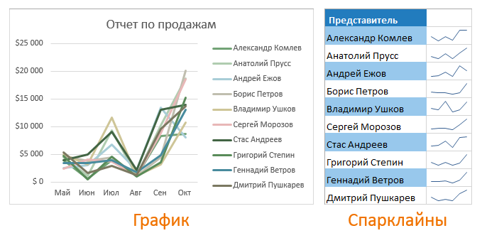

Создание диаграмм
Финансовые итоги 2017 года
Наименования | Квартал 1 | Квартал 2 | Квартал 3 | Квартал 4 | Всего | Доля
Сникерс | $46,200 | $36,115 | $31,347 | $29,583 | $143,245 | 28.32%
Марс | $30,576 | $37,994 | $32,048 | $18,468 | $119,086 | 23.54%
Твикс | $20,961 | $45,718 | $42,247 | $17,765 | $126,691 | 25.05%
Баунти | $23,394 | $47,452 | $19,944 | $25,971 | $116,761 | 23.09%
Продажи за 2017 год, долл.
Среднее | $30,283 | $41,820 | $31,397 | $22,947 | $126,446
Объемы продаж

Продажи за 2017 год, долл.
Объемы продаж

 | Количество позиций в ассортименте по торговой марке, шт.
 | $37994
 | $45718
 | $47452
 | $41820

Объемы продаж за 2017г.
Объемы продаж за 2017г.

Комбинированная диаграмма |  |  |  |  |  |  | Круговая

Объемы продаж за 2017г.
Объемы продаж за 2017г.

2017 год

Калибровочная
85 | 15 | 100
Прогресс

Диаграмма Ганта
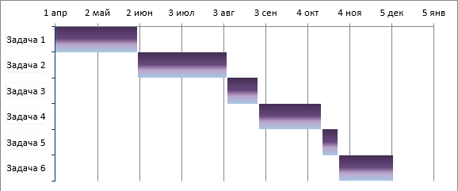

Задачи | Дата начала | Дата окончания | Длительность дня
Задача 1 | 2020-04-01 | 2020-04-06 | 5
Задача 2 | 2020-04-07 | 2020-04-18 | 11
Задача 3 | 2020-04-19 | 2020-05-09 | 20
Задача 4 | 2020-05-12 | 2020-05-22 | 10
Задача 5 | 2020-05-19 | 2020-05-25 | 6
Задача 6 | 2020-05-22 | 2020-05-25 | 3

